Problema 1
Poisson: | lambda = | 7

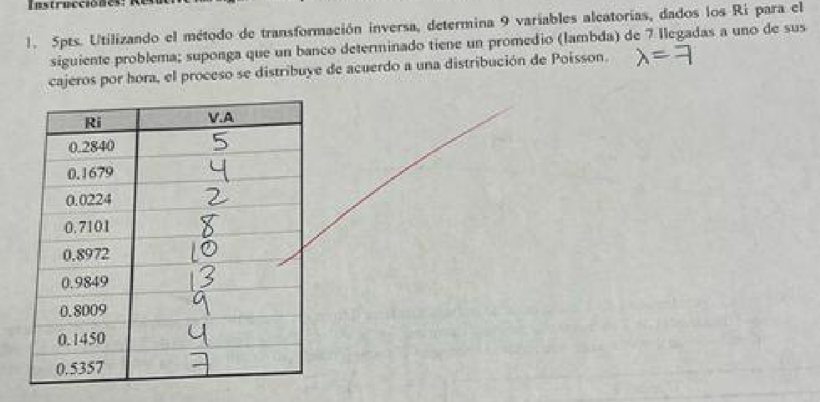
k | P | Li | Ls | Ri | Xi
0 | 0.0009 | 0.0000 | 0.0009 | 0.2840 | 5
1 | 0.0064 | 0.0009 | 0.0073 | 0.1679 | 4
2 | 0.0223 | 0.0073 | 0.0296 | 0.0224 | 2
3 | 0.0521 | 0.0296 | 0.0818 | 0.7101 | 8
4 | 0.0912 | 0.0818 | 0.1730 | 0.8972 | 10
5 | 0.1277 | 0.1730 | 0.3007 | 0.9849 | 13
6 | 0.1490 | 0.3007 | 0.4497 | 0.8009 | 9
7 | 0.1490 | 0.4497 | 0.5987 | 0.1450 | 4
8 | 0.1304 | 0.5987 | 0.7291 | 0.5357 | 7
9 | 0.1014 | 0.7291 | 0.8305
10 | 0.0710 | 0.8305 | 0.9015
11 | 0.0452 | 0.9015 | 0.9467
12 | 0.0263 | 0.9467 | 0.9730
13 | 0.0142 | 0.9730 | 0.9872
14 | 0.0071 | 0.9872 | 0.9943
15 | 0.0033 | 0.9943 | 0.9976
16 | 0.0014 | 0.9976 | 0.9990
17 | 0.0006 | 0.9990 | 0.9996
18 | 0.0002 | 0.9996 | 0.9999
19 | 0.0001 | 0.9999 | 1.0000
20 | 0.0000 | 1.0000 | 1.0000
21 | 0.0000 | 1.0000 | 1.0000
22 | 0.0000 | 1.0000 | 1.0000
23 | 0.0000 | 1.0000 | 1.0000
24 | 0.0000 | 1.0000 | 1.0000
25 | 0.0000 | 1.0000 | 1.0000
26 | 0.0000 | 1.0000 | 1.0000
27 | 0.0000 | 1.0000 | 1.0000
28 | 0.0000 | 1.0000 | 1.0000
29 | 0.0000 | 1.0000 | 1.0000
30 | 0.0000 | 1.0000 | 1.0000

Problema 2
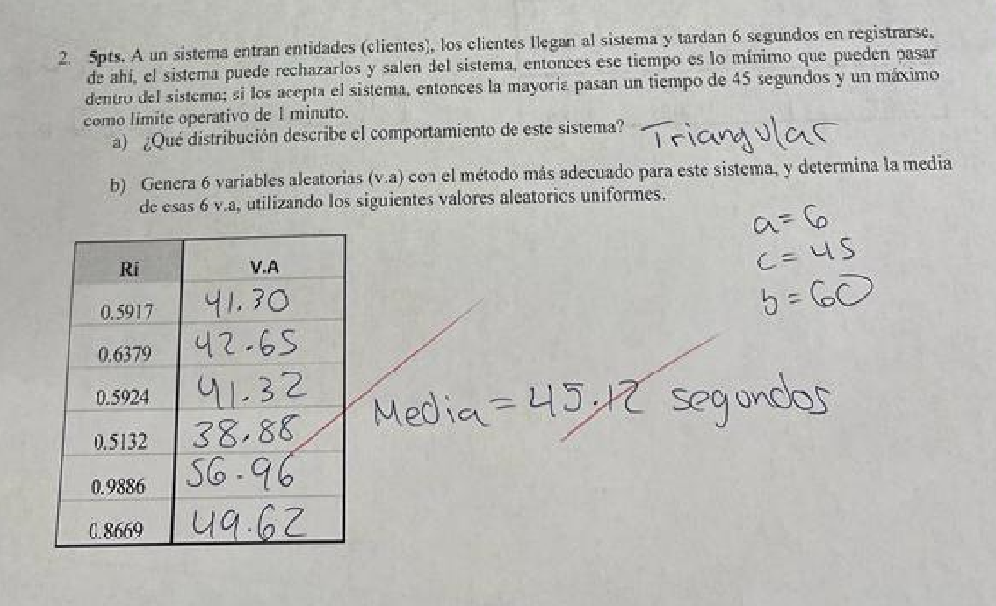

Triangular

a | 6
c | 45
b | 60
aux | 0.7222

Ri | Xi
0.5917 | 41.3004
0.6379 | 42.6527
0.5924 | 41.3213
0.5132 | 38.8755
0.9886 | 56.9613
0.8669 | 49.6168

